CGV
Conditions générales de vente (CGV)
OBJET
Les Conditions Générales de Vente (CGV) décrites ci-après détaillent les droits et obligations du Centre Territorial de Formation de la FNMNS et de son client dans la cadre de la vente de formation.
Toute inscription à la formation auprès du Centre Territorial de Formation de la FNMNS implique l’acception sans réserve du client des présentes Conditions Générales de Vente.
DEVIS
Pour chaque formation, le CTF de la FNMNS s’engage à fournir un devis au client, à sa demande. Ce dernier est tenu de retourner au CTF de la FNMNS un exemplaire, daté, signé et tamponné, avec la mention « Bon pour accord ».
PRIX ET MODALITES DE PAIEMENT
Les prix des différentes formations sont indiqués en euros. Le CTF de la FNMNS n’étant pas assujetti à la TVA le prix indiqué est donc celui qui devra être versé. Le règlement de la facture se fera au moment de l’inscription. En cas de retard de paiement de la formation, aucun document validant le stage ne sera remis au participant. Il pourra être effectué par virement bancaire, chèque, carte bancaire ou espèces. Le paiement donnera lieu à l’établissement d’une facture.
PRISE EN CHARGE
Si le client bénéficie d’un financement par un Organisme Paritaire Collecteur Agréé (OPCA), il doit faire une demande de prise en charge avant le début de la prestation. Le client est tenu de fournir l’accord de financement lors de l’inscription. Dans le cas où le CTF de la FNMNS ne reçoit pas la prise en charge de l’OPCA au 1er jour de la formation, l’intégralité des coûts de formation sera facturée au client.
DEDOMMAGEMENT, REPARATION OU DEDIT
Toute annulation d’inscription doit être effectuée par écrit.
En cas de renoncement par l’entreprise bénéficiaire à l’exécution du stage dans un délai de 5 jours avant la date de démarrage de la prestation de formation, l’entreprise bénéficiaire ou la personne physique s’engage au versement de la somme de 50 € à titre de dédommagement. Cette somme de 50
€ n’est pas imputable sur l’obligation de participation au titre de la formation professionnelle continue de l’entreprise bénéficiaire ou de la personne physique et ne peut faire l’objet d’une demande de remboursement ou de prise en charge par l’OPCA.
La responsabilité du CTF de la FNMNS ne pourra être mise en cause si la non-exécution de la formation découle d’un cas de force majeure. A ce titre, la force majeure s’entend de tout évènement extérieur, imprévisible et irrésistible au sens de l’article 1148 du code civil.
LITIGES
Tous litiges relatifs à l’interprétation et/ou à l’exécution des CGV seront soumis à arbitrage, chacune des parties choisissant son arbitre. Dans le cas ou ceux-ci ne se mettraient pas d’accord, il serait fait appel à un tiers arbitre nommé par le Président du Tribunal de Grande Instance. La sentence de ce tiers arbitre sera sans appel.

RGPD
Règlement général de la protection des données (RGPD)
Le règlement européen a renforcé en 2018, les droits des personnes et les implications du responsable de traitement des données personnelles via le RGPD.
Votre inscription à l’une de nos formations est un traitement de données personnelles géré par le secrétariat du CTF de la FNMNS La Réunion, situé au 23 rue du général de gaulle 97430 Tampon
La finalité du traitement des données, sert :
A l’inscription du participant à l’une de nos formations,
Au positionnement du participant (questionnaire d’entrée, …)
A la fusion les données administratives vers les objectifs pédagogiques du stagiaire afin de permettre un suivi de formation,
A la création et l’envoi de l’attestation, du certificat ou diplôme en fin de formation ou d’examen du participant,
Le suivi de votre cursus de formation continue.
Les données sont recueillies auprès de tous les stagiaires du CTF de la FNMNS car celles-ci sont indispensables à la création des documents liés à la formation. En cas de non fourniture de ces données, le stagiaire ne pourra pas être inscrit à la formation.
Le type de données collectées, sont celles de son identité personnelle, adresse postale et professionnelle si prise en charge par celle-ci, coordonnée téléphonique, adresse mail, diplômes.
Les données sont à destination du secrétariat du CTF de la FNMNS afin de les enregistrer sur une plateforme destinée à la gestion de la formation, à la création d’attestation, de certificat ou de diplôme suivant le type de formation, le suivi de son cursus de formation continue, celui-ci étant en règle face aux obligations du RGPD.
La durée de conservation des données est de 30 ans conformément aux obligations.
Vous pouvez demander et accéder à vos données personnelles, vous opposer au traitement de celles- ci, les faire rectifier ou les faire effacer.
Si vous souhaitez exercer ce droit, veuillez-vous adresser au délégué à la protection des données du CTF de la FNMNS (secrétariat).

Organismes agréés
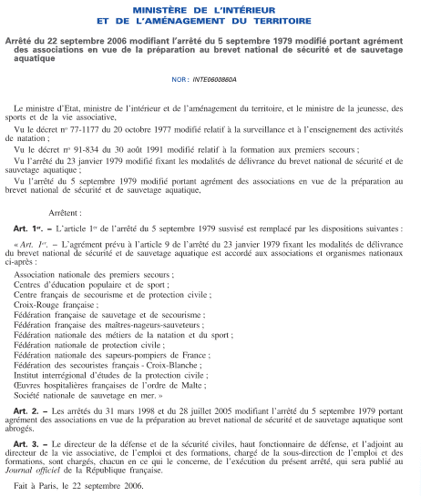

Liste des organismes agréés pour la formation au BNSSA

Toute offre de formation ne répondant pas à un rattachement à l'un de ces organismes est une formation pirate

